金銭不一致案
ver10で中岡さんOK済
infoSafe内の分類情報種別に追加する事で、金銭不一致となる整合性の実現を行う。
 |  |  |  |  |  |  | 17
追加する対応
・金銭不一致対応

 | 実装案
 |  | MD更新
対応 |  |  | 既存追加
 |  |  |  | ・1-3
金銭不一致対応 |  |  |  |  | safe_info対応 |  |  | コメント
 |  |  |  |  |  | 91:デバイス有高、92:有高差引(10-0の差) |  |  | デバイス有高：下位サービスからの有高通知
 |  |  |  |  |  |  |  |  | 有高差引：論理ーデバイス有高
 |  |  |  | ・基本仕様
金銭不一致対応 |  |  |  |  | safe_infoの90番以降は、必要に応じてサービス単位で利用して連携する旨を記載 |  |  | コメント
 |  |  |  |  |  |  |  |  | サービス単位で連携の為に間借りする可能性がある為、その旨を記載する

 |  |  | 既存修正MD文言
 |  |  |  | ・2-1
金銭不一致対応 |  |  |  |  | (12)有高枚数変更要求における、「指定枚数と結果が一致しない場合はエラーとして通知する」は |  |  | コメント
 |  |  |  |  | 1-3での判断として、2-1では判断しないように記述変更する |  |  |  | 2-1でエラーとしてしまうと、1-3の金銭不一致と重複したエラーが発生する為、2-1で判断しないように変更

 |  | 既存PG修正
 |  |  | 既存動作の修正
 |  |  |  | ・1-3
金銭不一致 |  |  |  |  | 論理とデバイス枚数の分離実装 |  |  | コメント
 |  |  |  |  | 起動時シーケンスの変更 |  |  |  | 現状、論理枚数概念が無いので作る。
 |  |  |  |  | 金銭不一致時の処理の実装
 |  |  |  |  | (金額指定デバイスも存在する為、差があった場合合計比較を実施、合致すれば、論理有高にデバイス有高を上書きする)

 |  |  |  | ・2-1
金銭不一致 |  |  |  |  | 起動時シーケンスの変更 |  |  | コメント
 |  |  |  |  |  |  |  |  | 起動シーケンスが上位からのset_amount優先となっているのでそれを変更する。
 |  |  |  | ・1-1
金銭不一致 |  |  |  |  | 金銭不一致エラー時の挙動の実装 |  |  | コメント
 |  |  |  |  |  |  |  |  | 金銭不一致時のエラー挙動について、実装する

デバイス上位対応案
infoSafe内の分類情報種別に追加する事で、金銭不一致となる整合性の実現を行う。

追加する対応
・デバイス上位対応
 | 概要
 | 現状のset_amountでは、1-3迄は操作モード(operationMode)が存在するが、実行までに経由する2-1,レイヤー3には存在しない。
 | 金銭管理がデバイス上位の仕様の場合には、非還流庫からの回収においても収納部のセンサーで監視されている事があり
 | set_Amount(現在枚数変更要求)だけでは対応が出来ない状態である。
 | →手動補充回収の場合には、現在枚数の変更要求としての扱いだが、非還流庫からの回収については非還流庫を監視しているセンサー
 | が空を検知する事に応じて、上位に通知をあげるようにしたい。
 | ※ECS777ではリジェクトボックス回収の行為自体が存在していないが、リジェクトボックス回収についても
 | センサー監視を実施しているデバイスがある事を想定して、作成しておく

 | デフォルト、未設定時は0：手動補充/回収とし、デバイス側で使い分けが必要と判断された場合には、各種に対応した動作を行う。
 | ※AD14、PM10等は既存のままでOK的な意味

 |  | 実装案
 |  |  | MD更新
 |  |  |  | 既存追加
 |  |  |  |  | ・9(現金入出金制御)
非還流庫 デバイス上位対応 |  |  |  |  |  | request_set_amount
 |  |  |  |  |  |  | operationMode(0=手動補充／回収，1=リジェクトボックス回収，2=非還流庫回収)を追加
 |  |  |  |  | ・2-1
非還流庫 デバイス上位対応 |  |  |  |  |  | 有高枚数変更要求(request_set_amount)
 |  |  |  |  |  |  | operationMode(0=手動補充／回収，1=リジェクトボックス回収，2=非還流庫回収)を追加

 |  |  |  | 既存修正MD文言
 |  |  |  |  | ・9(現金入出金制御)
非還流庫 デバイス上位対応 |  |  |  |  |  | (18)現在枚数変更要求時、「現在枚数が更新された場合のみ,notice_amountを送信」を
 |  |  |  |  |  | 現在枚数の変更が無い場合でも、処理が完了した場合にnotice_amountを送信する
 |  |  |  |  |  | に、変更する。

非還流庫 デバイス上位対応 |  |  |  | 既存Topic修正
 |  |  |  |  | ・9(現金入出金制御)
 |  |  |  |  |  | (18)現在枚数変更要求時,resultで変更後の枚数をセットして応答するが、
 |  |  |  |  |  | デバイス上位の場合には、非還流庫から回収されたタイミングで結果が出るという点もあり
 |  |  |  |  |  | resultに結果を載せる事が難しい(作業が発生するので3秒以上かかる)
 |  |  |  |  |  | 現在枚数変更要求の仕様を以下に統一する
 |  |  |  |  |  |  | ・ resultは処理受領の応答とする
 |  |  |  |  |  |  | ・ 有高枚数の変更有無に限らず、処理完了時には`notice_amount`を送信する

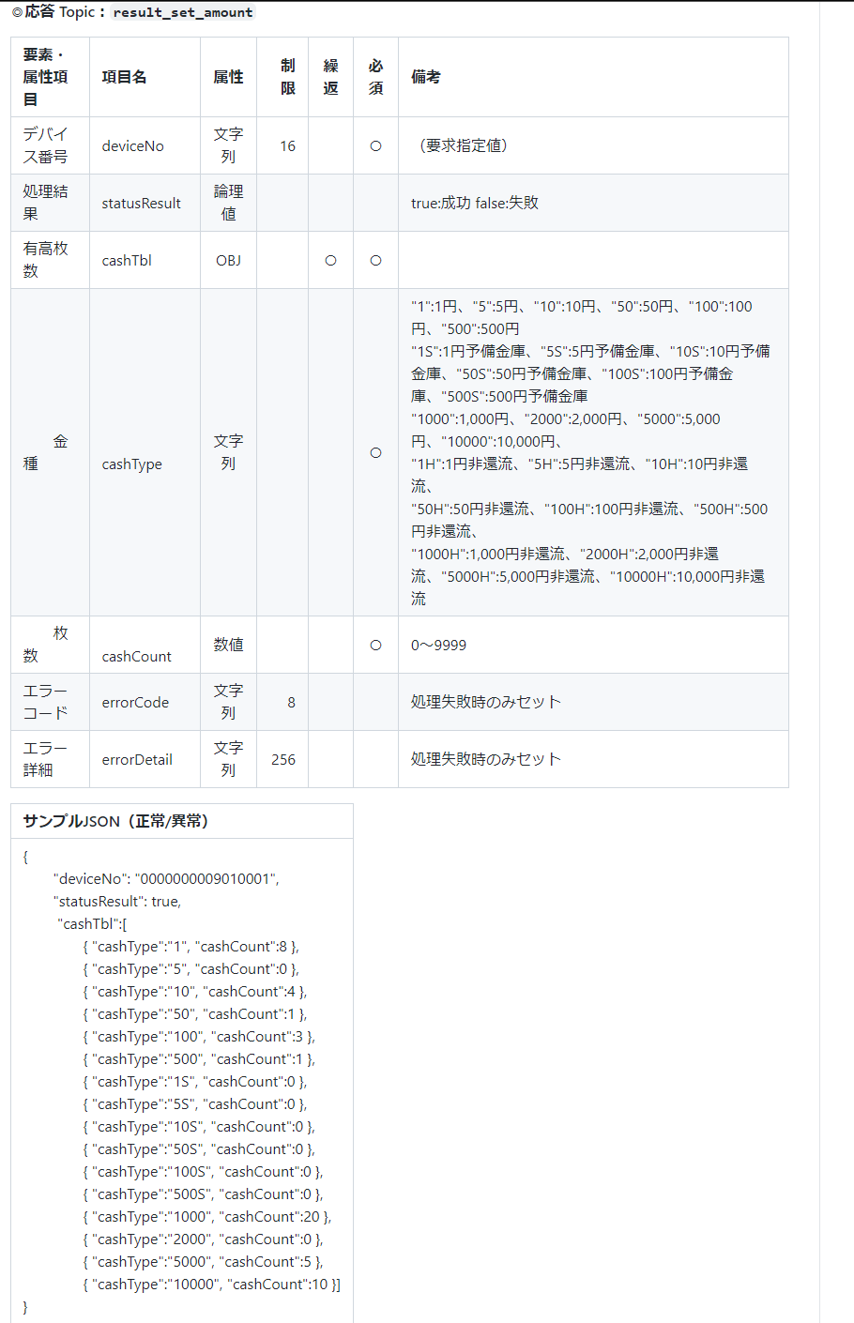

削除

